整体测试
序号 | 测试日期 | 测试目的 | 模型信息（名称、版本） |  |  | 规则模块（编号） |  |  | 结果摘要 |  | 备注
 |  |  | 大模型 | 小模型 | 其他模型 | 前置 | 中间 | 后置 | 单意图 | 语言模型

 |  | 测规则+模型 | 微调后的qwen2-7b-chat，版本v9 | 未微调uie，版本v0 | ... | 规则1-10 | 规则12 | 规则13-15 | 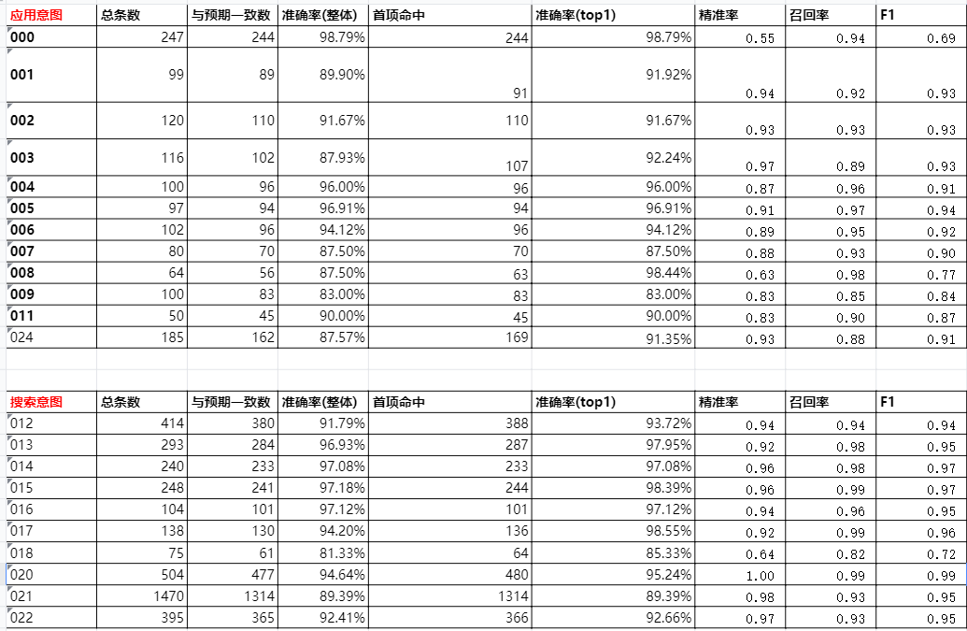 | HYPO: 他说<unk>未来的科技将改变我们的生活<unk>人工生活<unk>活力<unk>滩据细便捷<unk>但个来决策<unk>张先生的<unk>先生对此充满了期待<unk>他相信这这在将的速<unk>发展今这点怀<unk>展个习何许了未新错人的才<unk> REF: <unk><unk><unk><unk>10他说<unk>未来的教育将更加个性化和智能化<unk>随着人工智能的普及<unk>教师将不再是知识的唯一传授者<unk>而是学生学习的引导者<unk>李先生对此充满了期待<unk>他相信这些新技术将彻底改变教育的方式<unk>为每个学生提供量身定制的学习体验<unk>他决心投身于这个充满潜力的领域<unk>创造出更好的教育产品<unk> --------------------- HYPO: 在这个信息的时几代<unk>生活<unk>城市了<unk>变化<unk>联的最有价值街的资<unk>得人还是企<unk>靠数据出的的<unk>张先生深知这一点<unk>他在阳努这个新推速发发展<unk>这他的相置<unk>他相信学习和适应<unk>希菜餐书馆会<unk>立于不败之地<unk> REF: <unk><unk><unk><unk>8在这个科技飞速发展的时代<unk>创新成为了企业的核心竞争力<unk>无论是大企业还是小公司<unk>都在努力寻求新的技术突破<unk>李先生深知这一点<unk>他正在研究如何将人工智能引入到自己的产品中<unk>他相信<unk>谁能率先掌握新技术<unk>谁就能在未来的市场中占据一席之地<unk> --------------------- HYPO: 每当春天到来<unk>城市的街道上总是充满了活树开始抽芽<unk>花朵纷纷绽城需<unk>整个城市佛放据心家天门家门命<unk>今市的决战<unk>他决的微风<unk>这一点<unk>充满是一个充满希望的<unk>每个努的<unk>个人都期人的之地<unk> REF: <unk><unk><unk><unk>9每当秋天来临<unk>城市的公园总是充满了诗意<unk>树叶开始变黄<unk>微风中带着一丝凉意<unk>仿佛在提醒人们冬天的脚步已经不远了<unk>人们在公园里散步<unk>欣赏着大自然的变化<unk>这是一个适合思考和规划未来的季节<unk>每个人都在为即将到来的新一年做准备<unk> --------------------- HYPO: 在一个阳光明媚的吸个走在<unk>变园界的生幕降和的<unk>他想上们的充满了<unk><unk>开的世<unk>次人<unk>们<unk>界们地出的魅尝出机些新的天种事物<unk>或许去那不市只的置<unk>或去家人个不错的 REF: <unk><unk><unk><unk>1在一个静谧的夜晚<unk>李小姐独自漫步在城市的河边<unk>微风轻拂<unk>她回忆起曾经与朋友们的欢笑时光<unk>心中满是温暖的感动<unk>她决定不再沉湎于过去<unk>而是要积极地迎接生活中的每一个挑战<unk>明天<unk>她打算去那家新开的书店<unk>寻找一些能激励她的新书<unk> --------------------- HYPO: 小李在图书馆里到个了他那了欢的<unk>这生的那<unk>价联点的满了腻万千他的事<unk>每读都个让他<unk>他觉得书不的小逛<unk>品生风<unk>这更小上<unk>今<unk>这这书推一的朋理和<unk>他个夜的学<unk>每个人更的选择<unk> REF: <unk><unk><unk><unk>5小王在博物馆中发现了一幅他梦寐以求的画作<unk>这幅画作描绘了一个关于勇气与梦想的故事<unk>每一个细节都让他沉醉其中<unk>他觉得这幅画不仅仅是一件艺术品<unk>更是一种生活态度的象征<unk>他决定将这幅画推荐给他的朋友们<unk>希望他们也能从中获得启发<unk> --------------------- HYPO: 在过去的几十年里<unk>世界发生了技<unk>科小的我的满澈点能树<unk>他来个一也<unk>也加便捷<unk>他决先一直在在这做<unk>的时代找到自己的位置<unk>他间的<unk>就断学在书机餐所节<unk>这在未来立于不败之地<unk> REF: <unk><unk><unk><unk>4在过去的几年中<unk>社会的变迁让每个人都感受到了时代的脉动<unk>随着科技的不断进步<unk>许多传统行业发生了巨大的变化<unk>小陈在思考如何在这场变革中抓住机会<unk>他相信<unk>只要不断学习和提升自己<unk>就能在这个充满挑战的时代中立于不败之地<unk> --------------------- HYPO | 1. 遇到的问题及解决方案 2. 实验中的特别观察或发现
 |  | 只测模型 | 微调后的qwen2-7b-chat，版本v9 | 未微调uie，版本v0 | ... |  |  |  |  | HYPO: 他说<unk>未来的教入将更家股承化和智能化<unk>随着人工智能的草琴<unk>教师将不再是之色的为一存受这<unk>而是学山学习的听道这<unk>李先生对此充满了期待<unk>他相信这些新技术将彻底改变继欲的方息<unk>为每个学生提功亮新定制的学习逞言<unk>他决心求新于这个充满彻力的宁慧<unk>创造出更好的救勇策品<unk> REF: 他说<unk>未来的教育将更加个性化和智能化<unk>随着人工智能的普及<unk>教师将不再是知识的唯一传授者<unk>而是学生学习的引导者<unk>李先生对此充满了期待<unk>他相信这些新技术将彻底改变教育的方式<unk>为每个学生提供量身定制的学习体验<unk>他决心投身于这个充满潜力的领域<unk>创造出更好的教育产品<unk> --------------------- HYPO: 在这个科技非束发渐的时代<unk>重新成为了企业的客心敬僧力<unk>无论是大企业还是小工师<unk>都在努力沉求心的技术踏破<unk>李先生深知这一点<unk>他正在迎够如何将人工智能引入到自己的策品中<unk>他相信<unk>水能虽思掌握新技术<unk>谁就能在未来的时场中战据一直之地<unk> REF: 在这个科技飞速发展的时代<unk>创新成为了企业的核心竞争力<unk>无论是大企业还是小公司<unk>都在努力寻求新的技术突破<unk>李先生深知这一点<unk>他正在研究如何将人工智能引入到自己的产品中<unk>他相信<unk>谁能率先掌握新技术<unk>谁就能在未来的市场中占据一席之地<unk> --------------------- HYPO: 每当抽天来临<unk>城市的公园总是充满了鲜意<unk>树页开始变王<unk>微风中大着一丝凉意<unk>仿佛在提想人们东天的格布已经不软了<unk>人们在公园里石步<unk>欣想着大自然的变化<unk>这是一个色刻思下和推或未来的季节<unk>每个人都在为即将到来的新一年造进备<unk> REF: 每当秋天来临<unk>城市的公园总是充满了诗意<unk>树叶开始变黄<unk>微风中带着一丝凉意<unk>仿佛在提醒人们冬天的脚步已经不远了<unk>人们在公园里散步<unk>欣赏着大自然的变化<unk>这是一个适合思考和规划未来的季节<unk>每个人都在为即将到来的新一年做准备<unk> --------------------- HYPO: 在一个静谧的夜晚<unk>李小者独自漫步在城市的河边<unk>微风轻拂<unk>她回忆起曾经与朋友们的欢笑时光<unk>心中满是温暖的感动<unk>他决定不在沉面于过去<unk>而是要织记地迎接生活中的每一个挑战<unk>明天<unk>他打信去那家新开的书电<unk>沉找一些能激丽他的新书<unk> REF: 在一个静谧的夜晚<unk>李小姐独自漫步在城市的河边<unk>微风轻拂<unk>她回忆起曾经与朋友们的欢笑时光<unk>心中满是温暖的感动<unk>她决定不再沉湎于过去<unk>而是要积极地迎接生活中的每一个挑战<unk>明天<unk>她打算去那家新开的书店<unk>寻找一些能激励她的新书<unk> -------------------- HYPO: 小王在步汨馆中发凝了一幅他无未而头的画作<unk>这幅画作表许了一个关于勇气与梦想的故事<unk>每一个世字都让他沉聚其中<unk>他觉得这幅画不仅仅是一见艺术品<unk>更是一种生活态道的象征<unk>他决定将这幅画推战给他的朋友们<unk>希望他们也能重中和得启化<unk> REF: 小王在博物馆中发现了一幅他梦寐以求的画作<unk>这幅画作描绘了一个关于勇气与梦想的故事<unk>每一个细节都让他沉醉其中<unk>他觉得这幅画不仅仅是一件艺术品<unk>更是一种生活态度的象征<unk>他决定将这幅画推荐给他的朋友们<unk>希望他们也能从中获得启发<unk> --------------------- HYPO: 在过去的几年中<unk>社会的变千让每个人都感受到了时待的物动<unk>随着科技的不段进步<unk>许多全痛雄业发生了巨大的变化<unk>小陈在思考如何在这场变加中找处机会<unk>他相信<unk>只要不断学习和提声自己<unk>就能在这个充满挑战的时代中立于不败之地<unk> REF: 在过去的几年中<unk>社会的变迁让每个人都感受到了时代的脉动<unk>随着科技的不断进步<unk>许多传统行业发生了巨大的变化<unk>小陈在思考如何在这场变革中抓住机会<unk>他相信<unk>只要不断学习和提升自己<unk>就能在这个充满挑战的时代中立于不败之地<unk> --------------------- HYPO: 这
 |  | 只测规则 |  |  |  | 规则1-10 | 规则12 | 规则13-15 | ...

